горячие клавиши
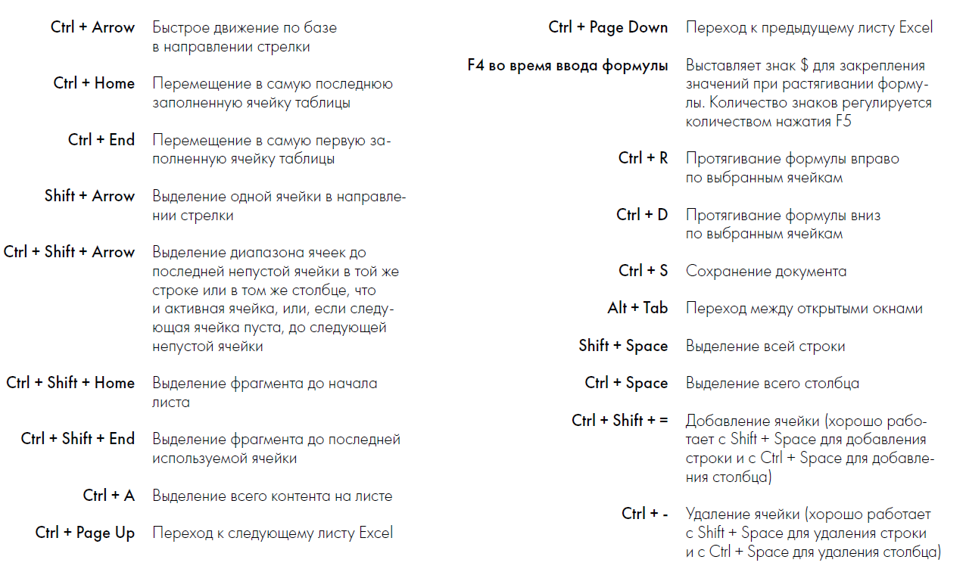

Специальная вставка
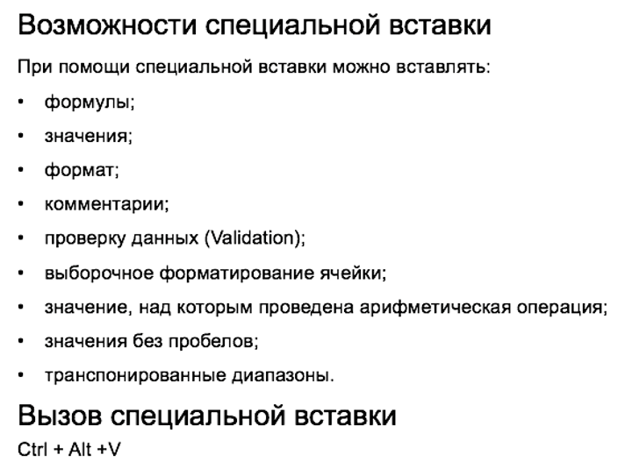
1. Как вставить значения из датасета?
 | 10
2 | 20 |  | 2 | 20
4 | 40 |  | 4 | 40
6 | 60 |  | 6 | 60
8 | 80 |  | 8 | 80

2. Как вставить формат из датасета?
 | 10
2 | 20
4 | 40
6 | 60
8 | 80

3. Как вставить формулу из датасета?
 | 10 |  |  | 10 | 10
2 | 20 |  | 20 | 200
4 | 40 |  | 40 | 400
6 | 60 |  | 60 | 600
8 | 80 |  | 80 | 800

4. Клиент предоставил данные по месячным показателям выручки и COGS. Но вы заметили, что знаки в данных перепутаны. Нужно исправить ошибку, используя функцию умножения в специальной вставке.

 |  | Январь | Февраль | Март | Апрель | Май
Выручка |  | 184,790 ₽ | 103,998 ₽ | 96,732 ₽ | 234,550 ₽ | 78,376 ₽
COGS |  | -123,809 ₽ | -69,679 ₽ | -64,810 ₽ | -157,149 ₽ | -52,512 ₽
Операционная прибыль |  | -60,981 ₽ | -34,319 ₽ | -31,922 ₽ | -77,402 ₽ | -25,864 ₽

 |  |  |  |  |  | -1

Формулы
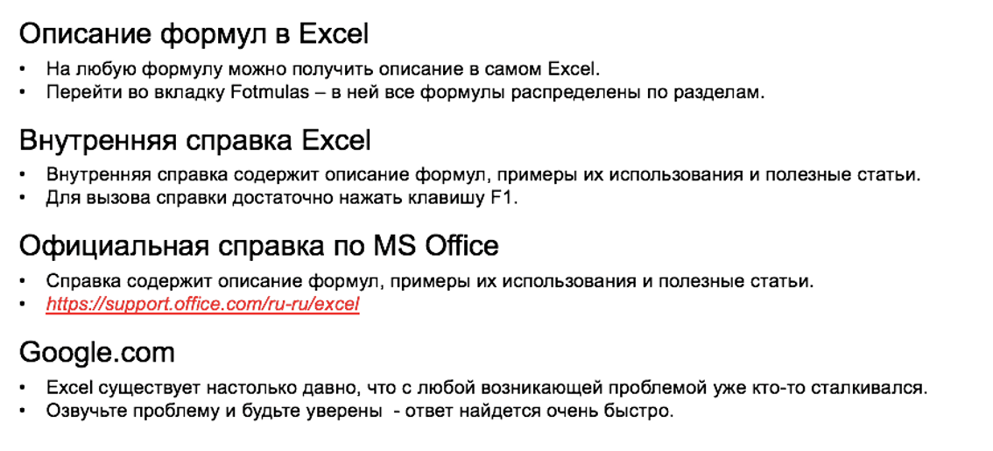
1. Вычислить значение выражения ((2 + 2) * 2 - 2) ^ 2.
 | Ответ: | 36

2. Вычислите выручку, полученную от реализации каждого продукта.

3. Спрогнозировать выручку на 2 года с учетом роста. |  |  |  | Рост выручки через год | Рост выручки через 2 года
 |  |  |  | 10% | 15%

3. Вычислите суммарную выручку от продажи всех продуктов.

4. Вычислите среднюю цену продукта (как среднее арифметическое всех цен).

5. Посчитайте количество записей в таблице.

Продукт | Кол-во продано, штук | Цена за штуку | Выручка | Прогноз выручки через год с учетом роста | Прогноз выручки через 2 года с учетом роста
Продукт 1 | 970 | 990 ₽ | 960,300 ₽ | 1,056,330 ₽ | 1,214,780 ₽
Продукт 2 | 929 | 590 ₽ | 548,110 ₽ | 602,921 ₽ | 693,359 ₽
Продукт 3 | 832 | 349 ₽ | 290,368 ₽ | 319,405 ₽ | 367,316 ₽
Продукт 4 | 582 | 2,500 ₽ | 1,455,000 ₽ | 1,600,500 ₽ | 1,840,575 ₽
Продукт 5 | 734 | 110 ₽ | 80,740 ₽ | 88,814 ₽ | 102,136 ₽
Продукт 6 | 888 | 500 ₽ | 444,000 ₽ | 488,400 ₽ | 561,660 ₽

Ответ 5 |  | Ответ 4 | Ответ 3 (SUMPRODUCT) | Ответ 3 (SUM)
 |  |  | 3,778,518 ₽
 | 840 ₽ |  |  |  | 6

